상품제안서
베스트픽 고리형 3in1 여행용 접이식 방수파우치 | 상품코드: S44643

 |  |  |  |  |  |  | 02-713-8555 | www.synergygift.co.kr
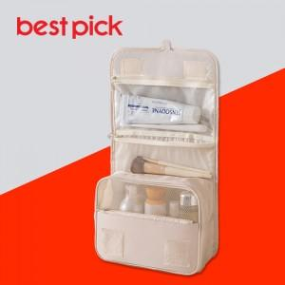

【상세/제작정보】

【인쇄/포장옵션】 | 실크, 풀칼라 / 종이케이스+선물포장

【공급단가】 | 수량 | 50~ | 100~ | 300~ | 1,000~ | 3,000~
*VAT별도 | 단가 | 3,340원 | 3,130원 | 2,980원 | 2,900원 | 2,850원

【상품 URL】 | https://www.synergygift.co.kr:443/src/goods_detail.php?gdno=44643

